Resumen PAA 2023
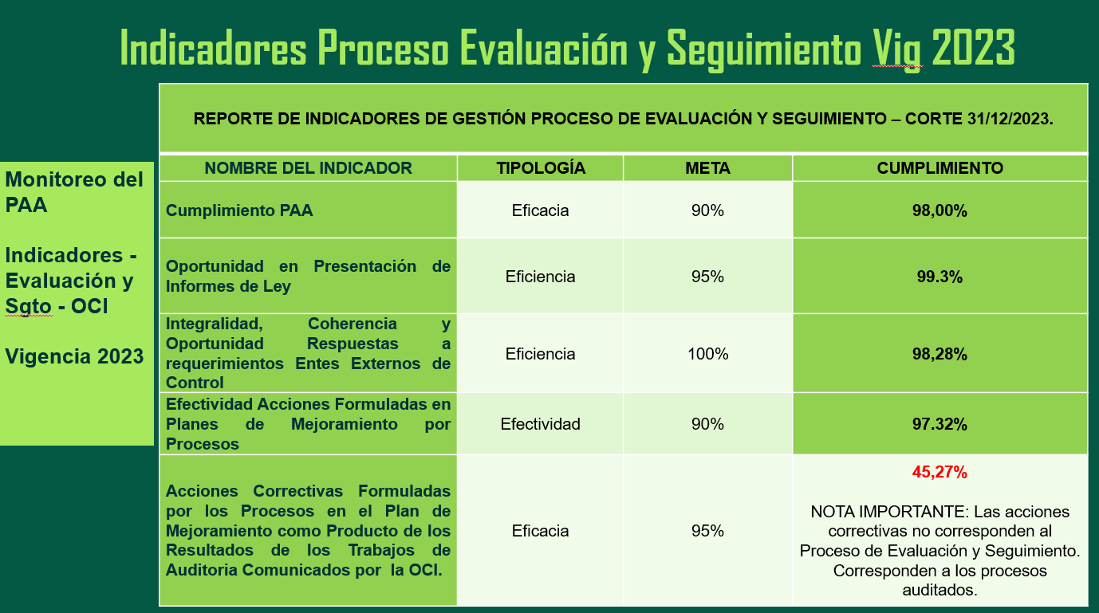

Indicadores historicos de Gestión Oficina de Control Interno

Vigencia | Procentaje
2022 | 99.2
2021 | 96

Organigrama
